INICIO
Trash_DTGA

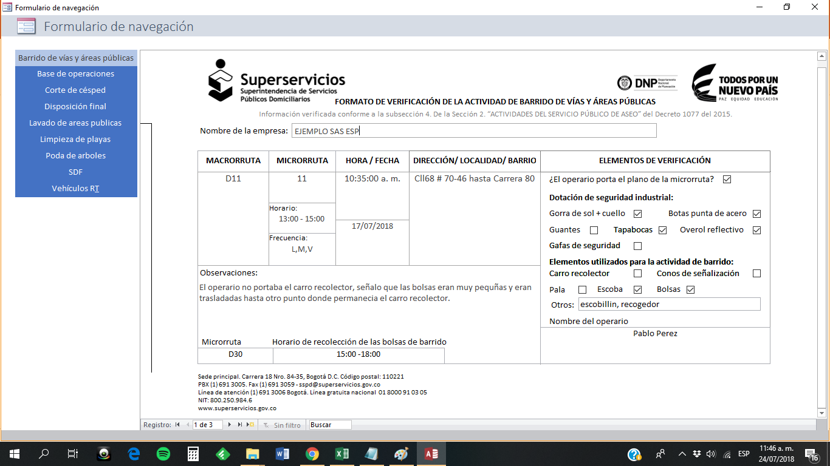
4

1
2
1
2

5
3

6
7

1. Abra el archivo "Formularios.accdb" | 1. Seleccione la empresa
2. Llene los formularios | 2. Seleccione la fecha
 | 3. Elimine las fechas no deseadas o duplicadas (dobleclick)
 | 4. Seleccione los componentes
IMPORTANTE EN ACCESS | 5. Elija la función deseada
 | 5a. Si realiza cambios en el archivo "Formularios.accdb" paralelamente, oprima "Actualizar"
b. No modifique el orden y cantidad de las columnas de las "Tablas" | 6. Genere
c. No modifique el encabezado de las "Tablas" | 7. Borre las hojas nuevas creadas

 | IMPORTANTE EN EXCEL

 | a. No modifique el orden y la cantidad de las columnas
 | b. No modifique el encabezado de las columnas
 | c. No modifique el orden y nombre de las hojas del libro
 | d. Antes de generar, borre (boton "Borrar") las tablas o gráficas generadas anteriormente

Inciar por primera vez

1. Abrir solo el archivo "Generador.xlsm"

2. Habilitar contenido

3. Dar click en "Aceptar" y luego "SI" en los cuadros emergentes (9 veces)

4. Guardar inmediatamente

Nota: Este procedimiento se debe hacer cada vez que los archivos cambien de ruta (otra carpeta u otro computador)

Sede principal. Carrera 18 nro. 84-35, Bogotá D.C. Código postal: 110221
PBX (1) 691 3005. Fax (1) 691 3059 - sspd@superservicios.gov.co
Línea de atención (1) 691 3006 Bogotá. Línea gratuita nacional 01 8000 91 03 05
NIT: 800.250.984.6

